상품제안서
나오 충전식 음파 전동칫솔 NAO-L4100T | 상품코드: F24204

 |  |  |  |  |  |  | 02-412-0044 | www.easy1.co.kr
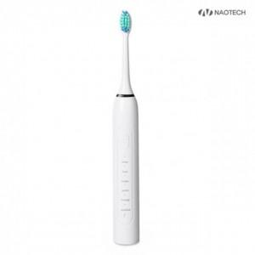

【상세/제작정보】 | 고주파 진동으로 치아관리 충전식 음파

【인쇄/포장옵션】 | 레이저 / 포장불가능

【공급단가】 | 수량 | 100~ | 300~ | 500~ | 1,000~ | 3,000~
*VAT별도 | 단가 | 9,210원 | 9,070원 | 8,860원 | 8,500원 | 8,150원

【상품 URL】 | https://dev.easy1.co.kr:443/src/goods_detail.php?gdno=24204

